Zadanie_1
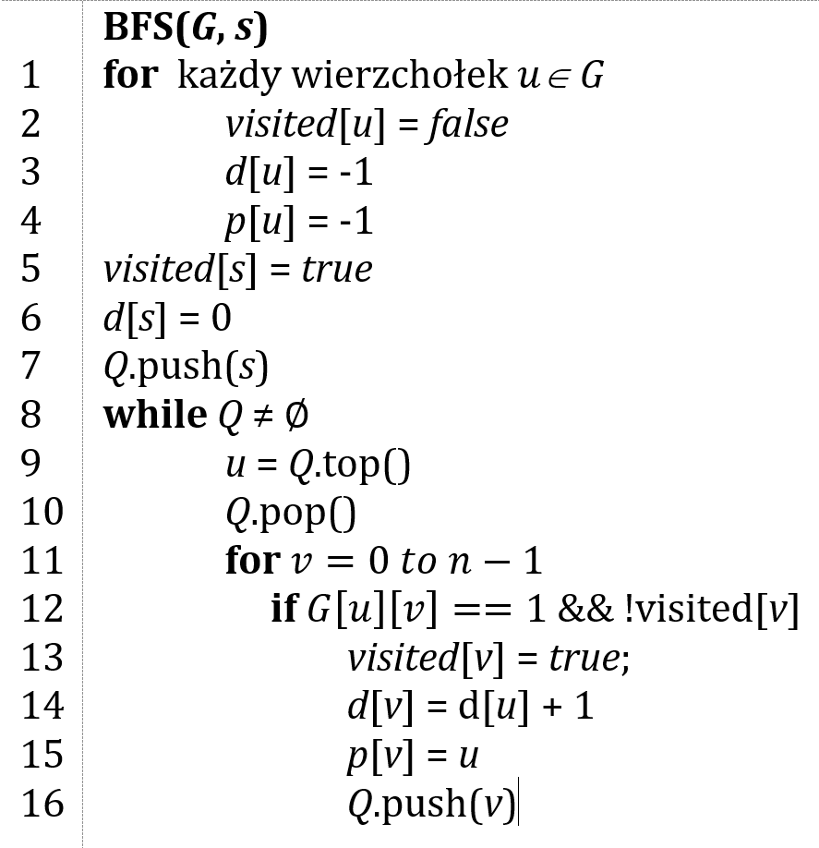
 |  |  |  |  |  |  | Macierz sąsiedztwa G |  |  |  |  |  |  | Dla wierzchołka 3
 |  |  |  |  |  |  | 0 | 1 | 2 | 3 | 4 | 5 |  | 0 | 1 | 2 | 3 | 4 | 5
 |  |  |  |  |  | 0 | 0 | 1 | 0 | 1 | 0 | 0 | d | -1 | -1 | -1 | 0 | -1 | -1 | Q | 3 |  | kolejka FIFO
 |  |  |  |  |  | 1 | 0 | 0 | 0 | 0 | 1 | 0 | p | -1 | -1 | -1 | -1 | -1 | -1
 |  |  |  |  |  | 2 | 0 | 0 | 0 | 0 | 1 | 1 | visited | false | false | false | true | false | false
 |  |  |  |  |  | 3 | 0 | 1 | 0 | 0 | 0 | 0
 |  |  |  |  |  | 4 | 0 | 0 | 0 | 1 | 0 | 0 |  | 0 | 1 | 2 | 3 | 4 | 5
 |  |  |  |  |  | 5 | 0 | 0 | 0 | 0 | 0 | 1 | d | -1 | 1 | -1 | -1 | -1 | -1 | Q | 1
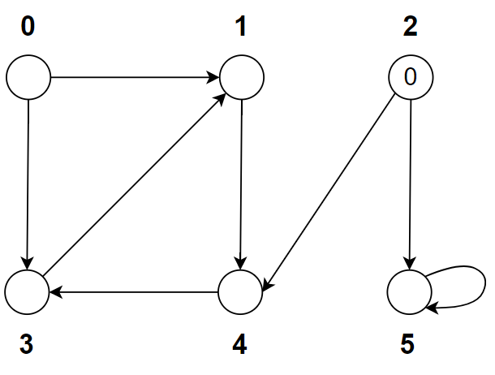
 |  |  |  |  |  |  |  |  |  |  |  |  | p | -1 | 3 | -1 | -1 | -1 | -1
 |  |  |  |  |  |  |  |  |  |  |  |  | visited | false | true | false | true | false | false

 |  |  |  |  |  |  |  |  |  |  |  |  |  | 0 | 1 | 2 | 3 | 4 | 5
 |  |  |  |  |  |  |  |  |  |  |  |  | d | -1 | 1 | 0 | -1 | 2 | -1 | Q | 4
 |  |  |  |  |  |  |  |  |  |  |  |  | p | -1 | 3 | -1 | -1 | 1 | -1
 |  |  |  |  |  |  |  |  |  |  |  |  | visited | false | true | false | true | true | false

 |  |  |  |  |  |  |  |  |  |  |  |  |  | 0 | 1 | 2 | 3 | 4 | 5
 |  |  |  |  |  |  |  |  |  |  |  |  | d | -1 | 1 | 0 | -1 | 2 | -1 | Q
 | Ścieżka |  |  |  | d |  |  |  |  |  |  |  | p | -1 | 3 | -1 | -1 | 1 | -1
0 |  |  |  |  | inf |  |  |  |  |  |  |  | visited | false | true | false | true | true | false
1 | 2 | 4 | 3 | 1 | 3
2 | 2 |  |  |  | 0 |  |  |  |  |  |  |  | Dla wierczchołka 2
3 | 2 | 4 | 3 |  | 2
4 | 2 | 4 |  |  | 1 |  |  |  |  |  |  |  |  | 0 | 1 | 2 | 3 | 4 | 5
5 | 2 | 5 |  |  | 1 |  |  |  |  |  |  |  | d | -1 | -1 | 0 | -1 | -1 | -1 | Q | 2
 |  |  |  |  |  |  |  |  |  |  |  |  | p | -1 | -1 | -1 | -1 | -1 | -1
 |  |  |  |  |  |  |  |  |  |  |  |  | visited | false | false | true | false | false | false

 |  |  |  |  |  |  |  |  |  |  |  |  |  | 0 | 1 | 2 | 3 | 4 | 5
 |  |  |  |  |  |  |  |  |  |  |  |  | d | -1 | -1 | 0 | -1 | 1 | 1 | Q | 4 | 5
 |  |  |  |  |  |  |  |  |  |  |  |  | p | -1 | -1 | -1 | -1 | 2 | -1
 |  |  |  |  |  |  |  |  |  |  |  |  | visited | false | false | true | false | true | false

 |  |  |  |  |  |  |  |  |  |  |  |  |  | 0 | 1 | 2 | 3 | 4 | 5
 |  |  |  |  |  |  |  |  |  |  |  |  | d | -1 | -1 | 0 | -1 | 1 | 1 | Q | 5 | 3
 |  |  |  |  |  |  |  |  |  |  |  |  | p | -1 | -1 | -1 | 4 | 2 | 2
 |  |  |  |  |  |  |  |  |  |  |  |  | visited | false | false | true | true | true | false

 |  |  |  |  |  |  |  |  |  |  |  |  |  | 0 | 1 | 2 | 3 | 4 | 5
 |  |  |  |  |  |  |  |  |  |  |  |  | d | -1 | -1 | 0 | 2 | 1 | 1 | Q | 3
 |  |  |  |  |  |  |  |  |  |  |  |  | p | -1 | -1 | -1 | 4 | 2 | 2
 |  |  |  |  |  |  |  |  |  |  |  |  | visited | false | false | true | true | true | true

 |  |  |  |  |  |  |  |  |  |  |  |  |  | 0 | 1 | 2 | 3 | 4 | 5
 |  |  |  |  |  |  |  |  |  |  |  |  | d | -1 | 3 | 0 | 2 | 1 | 1 | Q | 1
 |  |  |  |  |  |  |  |  |  |  |  |  | p | -1 | 3 | -1 | 4 | 2 | 2
 |  |  |  |  |  |  |  |  |  |  |  |  | visited | false | true | true | true | true | true

 |  |  |  |  |  |  |  |  |  |  |  |  |  | 0 | 1 | 2 | 3 | 4 | 5
 |  |  |  |  |  |  |  |  |  |  |  |  | d | -1 | 3 | 0 | 2 | 1 | 1 | Q
 |  |  |  |  |  |  |  |  |  |  |  |  | p | -1 | 3 | -1 | 4 | 2 | 2
 |  |  |  |  |  |  |  |  |  |  |  |  | visited | false | true | true | true | true | true

Zadanie_2
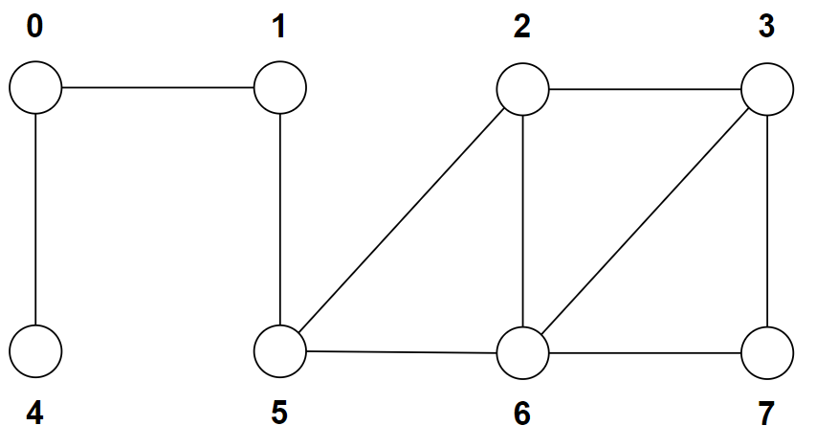
 |  |  |  |  |  |  |  |  | 0 | 1 | 2 | 3 | 4 | 5 | 6 | 7
 |  |  |  |  |  |  |  | d | -1 | -1 | -1 | 0 | -1 | -1 | -1 | -1 | Q | 3
 |  |  |  |  |  |  |  | p | -1 | -1 | -1 | -1 | -1 | -1 | -1 | -1
 |  |  |  |  |  |  |  | visited | false | false | false | true | false | false | false | false

 |  |  |  |  |  |  |  |  | 0 | 1 | 2 | 3 | 4 | 5 | 6 | 7
 |  |  |  |  |  |  |  | d | -1 | -1 | -1 | 0 | -1 | -1 | -1 | -1 | Q | 2 | 6 | 7
 |  |  |  |  |  |  |  | p | -1 | -1 | -1 | -1 | -1 | -1 | -1 | -1
 | Ścieżka |  |  |  |  |  | d | visited | false | false | false | true | false | false | false | false
0 | 3 | 2 | 5 | 1 | 0 |  | 4
1 | 3 | 2 | 5 | 1 |  |  | 3 |  | 0 | 1 | 2 | 3 | 4 | 5 | 6 | 7
2 | 3 | 2 |  |  |  |  | 1 | d | -1 | -1 | 1 | 0 | -1 | -1 | -1 | -1 | Q | 6 | 7 | 5
3 | 3 |  |  |  |  |  | 0 | p | -1 | -1 | 3 | -1 | -1 | -1 | -1 | -1
4 | 3 | 2 | 5 | 1 | 0 | 4 | 5 | visited | false | false | true | true | false | false | false | false
5 | 3 | 2 | 5 |  |  |  | 2
6 | 3 | 6 |  |  |  |  | 1 |  | 0 | 1 | 2 | 3 | 4 | 5 | 6 | 7
7 | 3 | 7 |  |  |  |  | 1 | d | -1 | -1 | 1 | 0 | -1 | -1 | 1 | -1 | Q | 7 | 5
 |  |  |  |  |  |  |  | p | -1 | -1 | 3 | -1 | -1 | -1 | 3 | -1
 |  |  |  |  |  |  |  | visited | false | false | true | true | false | false | true | false

 |  |  |  |  |  |  |  |  | 0 | 1 | 2 | 3 | 4 | 5 | 6 | 7
 |  |  |  |  |  |  |  | d | -1 | -1 | 1 | 0 | -1 | -1 | 1 | 1 | Q | 5
 |  |  |  |  |  |  |  | p | -1 | -1 | 3 | -1 | -1 | -1 | 3 | 3
 |  |  |  |  |  |  |  | visited | false | false | true | true | false | false | true | true

 |  |  |  |  |  |  |  |  | 0 | 1 | 2 | 3 | 4 | 5 | 6 | 7
 |  |  |  |  |  |  |  | d | -1 | -1 | 1 | 0 | -1 | 2 | 1 | 1 | Q | 1
 |  |  |  |  |  |  |  | p | -1 | -1 | 3 | -1 | -1 | 2 | 3 | 3
 |  |  |  |  |  |  |  | visited | false | false | true | true | false | true | true | true

 |  |  |  |  |  |  |  |  | 0 | 1 | 2 | 3 | 4 | 5 | 6 | 7
 |  |  |  |  |  |  |  | d | -1 | 3 | 1 | 0 | -1 | 2 | 1 | 1 | Q | 0
 |  |  |  |  |  |  |  | p | -1 | 5 | 3 | -1 | -1 | 2 | 3 | 3
 |  |  |  |  |  |  |  | visited | true | true | true | true | false | true | true | true

 |  |  |  |  |  |  |  |  | 0 | 1 | 2 | 3 | 4 | 5 | 6 | 7
 |  |  |  |  |  |  |  | d | 4 | 3 | 1 | 0 | -1 | 2 | 1 | 1 | Q | 4
 |  |  |  |  |  |  |  | p | 1 | 5 | 3 | -1 | -1 | 2 | 3 | 3
 |  |  |  |  |  |  |  | visited | true | true | true | true | false | true | true | true

 |  |  |  |  |  |  |  |  | 0 | 1 | 2 | 3 | 4 | 5 | 6 | 7
 |  |  |  |  |  |  |  | d | 4 | 3 | 1 | 0 | 5 | 2 | 1 | 1 | Q
 |  |  |  |  |  |  |  | p | 1 | 5 | 3 | -1 | 0 | 2 | 3 | 3
 |  |  |  |  |  |  |  | visited | true | true | true | true | true | true | true | true

